Test Area
Model | Data - Variation | Hyperparameter | Result | Chart | Note | Model Version
Type-1 | Type-1 | epoch: 25 steps_per_epoch:20 | Tran Acc: 88% Val Acc: 70% - - - - - - - - - - - - - Test Acc (.Dtl) : 57% Train Acc (.Cmn): 75.7% | 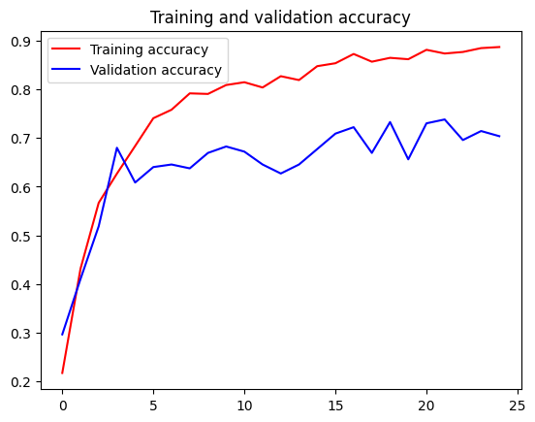 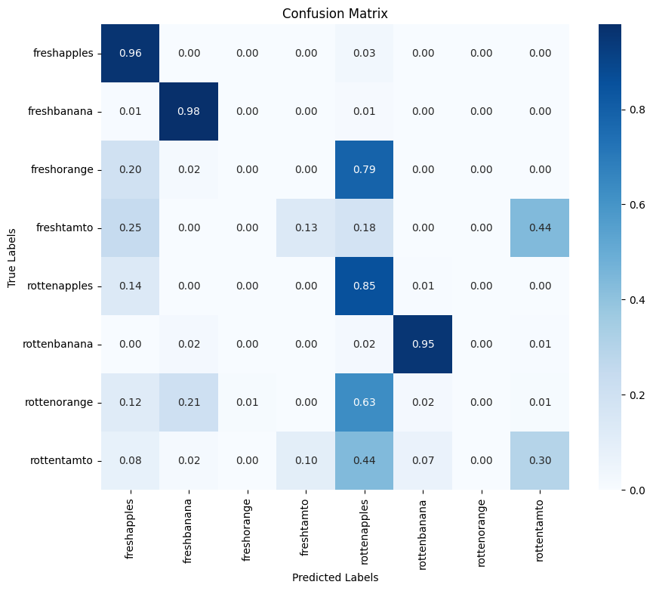 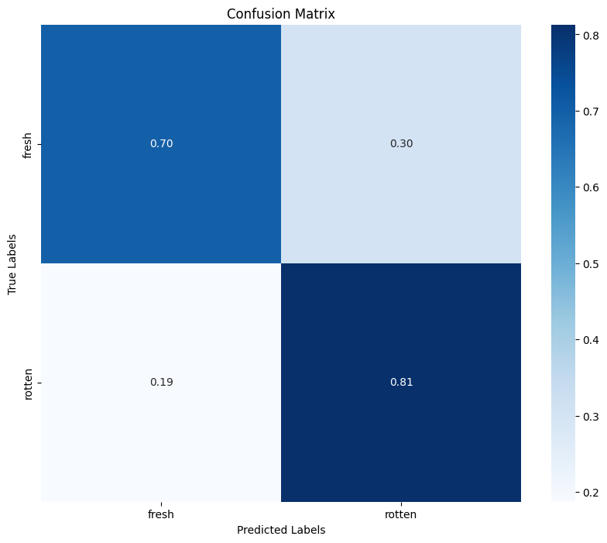 | Ok, deteksi fresh atau tidak sudah oke Tapi deteksi spesifik ke tipe buah dan segar atau tidak masih kurang oke ( 57% saja ) | V1
 |  | epoch: 25 steps_per_epoch:55 | 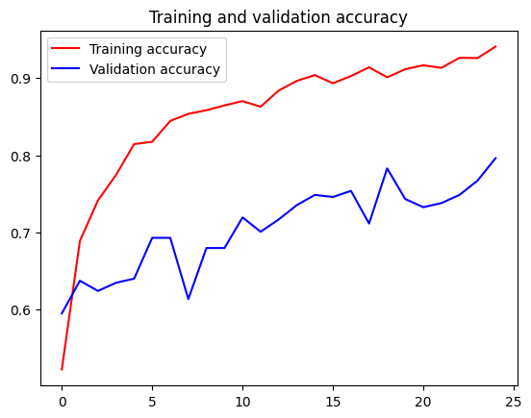 Tran Acc: 94% Val Acc: 79% - - - - - - - - - - - - - Test Acc (.Dtl) : 59% Train Acc (.Cmn): 79% | 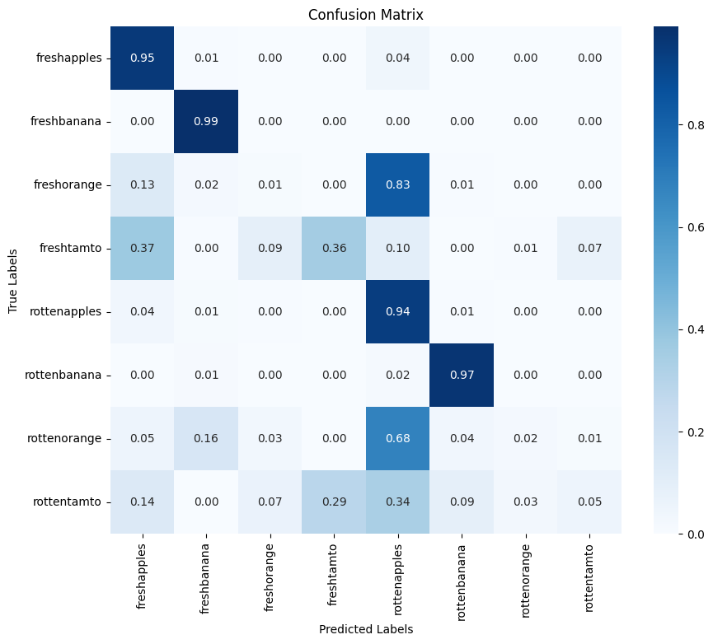  | Model tidak dapat mendeteksi jeruk segar. Setelah ditelusuri penyebabnya adalah gambar data test jeruk terlalu sempurna jika kita bandingkan dengan kondisi nyata ( Gambar data test didapat dari kamera berkualitas tinggi, Gambar data train didapat dari kamera kualtias biasa yang representatif dengan kondisi nyata ) | V2
Type-2 |  | epoch: 25 steps_per_epoch: None | - | - | -
 | Type-2 | epoch: 25 steps_per_epoch: None | Tran Acc: 99% Val Acc: 77% - - - - - - - - - - - - - Test Acc (.Dtl) : 22.4% Train Acc (.Cmn): 65.7% | 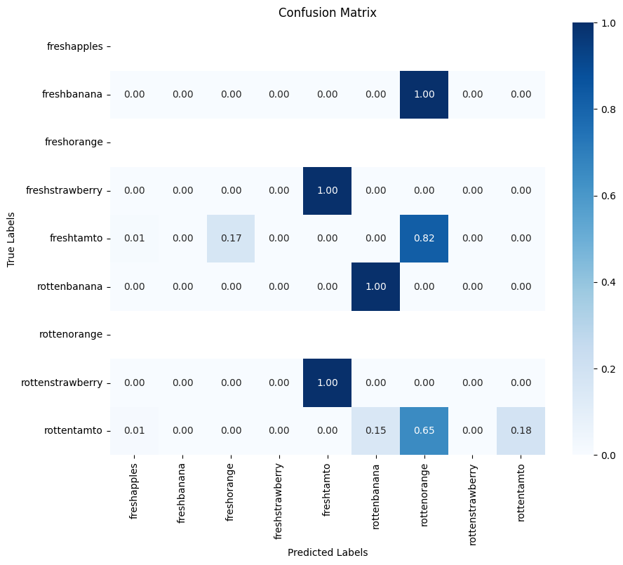 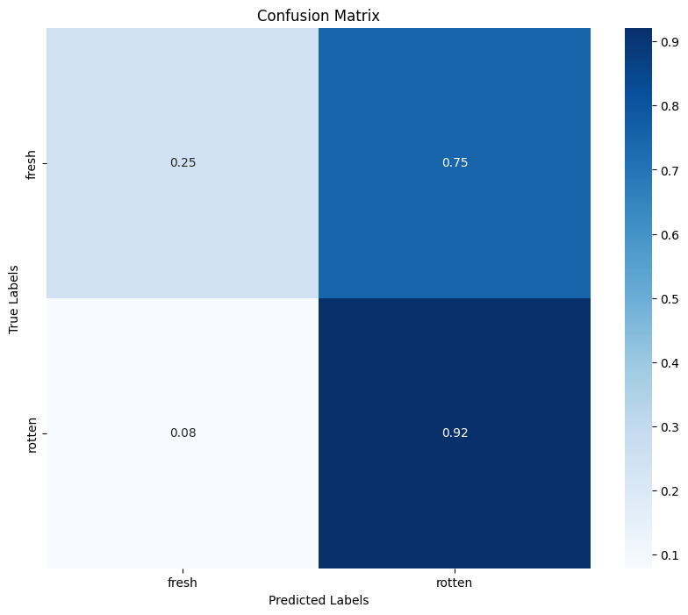 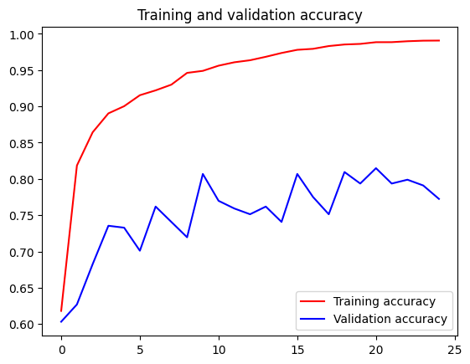 |  | V21
 | Type-3 | epoch: 25 steps_per_epoch: 55 | 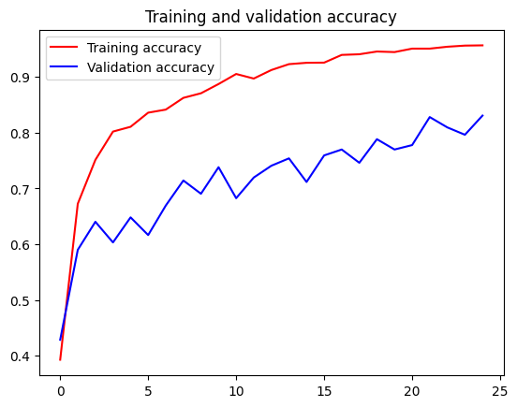 Tran Acc: 95% Val Acc: 83% - - - - - - - - - - - - - Test Acc (.Dtl) : 98% Train Acc (.Cmn): 99% | 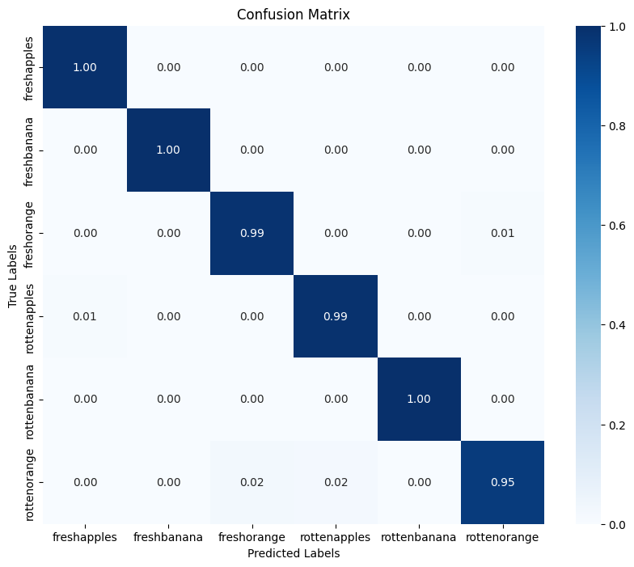 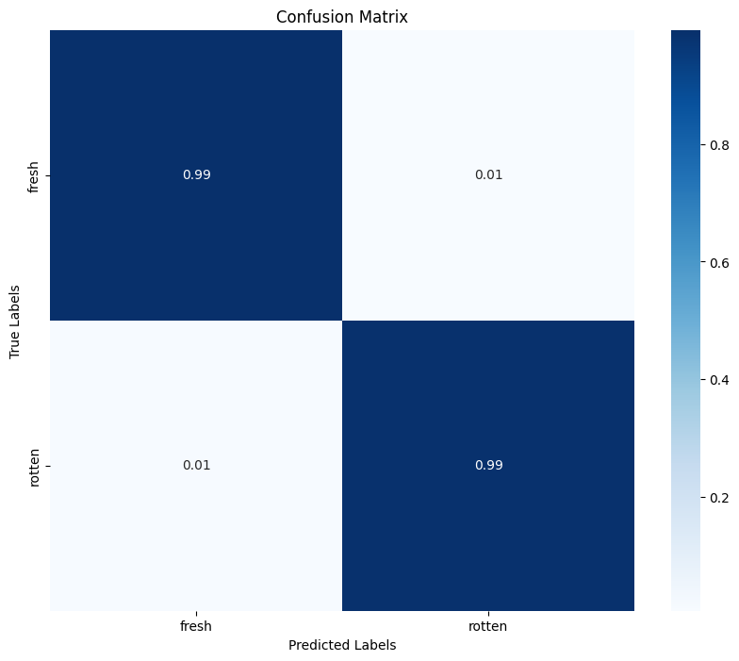 | Dilakukan pembuatan model dengan sumber data berbagai jenis foto ( Foto kondisi asli dan foto studio ) + tetap mempertahankan Learning decay karena memberikan dampak positif Hasil yang didapat sangat baik, dimana ini akan dilatihkan dengan step_per_epoch = None | V3
 |  | epoch: 25 steps_per_epoch: None | 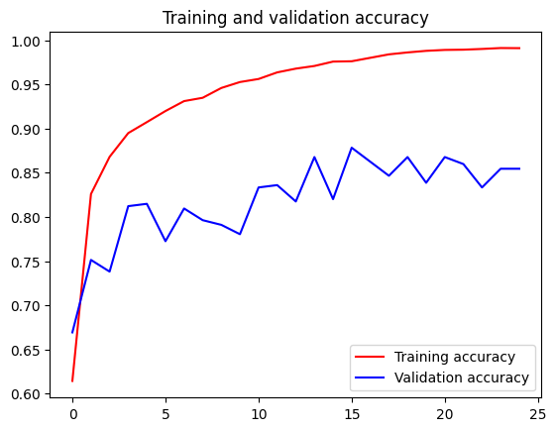 Tran Acc: 99% Val Acc: 85% - - - - - - - - - - - - - Test Acc (.Dtl) : 99% Train Acc (.Cmn): 100% |  | Hasil menjadi jauh lebih sempurna, sehingga ini akan dipertahankan dan akan diperkaya lagi datanya | V31
Type-2 | Type-3 | epoch: 25 steps_per_epoch: None | 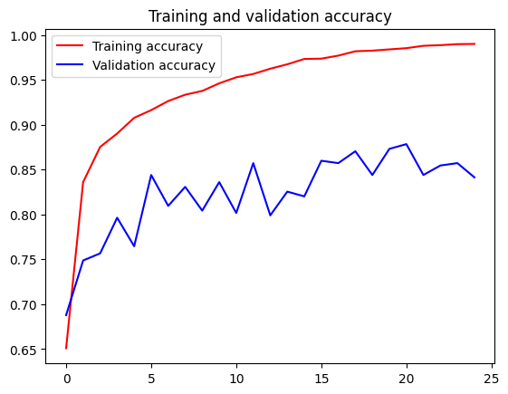 Tran Acc: 99% Val Acc: 84,1% - - - - - - - - - - - - - Test Acc (.Dtl) : 100% Train Acc (.Cmn): 100% |  | Lebih bagus sedikit dari model V31 | V32
 | Type-4 | epoch: 25 steps_per_epoch: None | Tran Acc: 99% Val Acc: 84,1% - - - - - - - - - - - - - Test Acc (.Dtl) : 8% Train Acc (.Cmn): 53% | 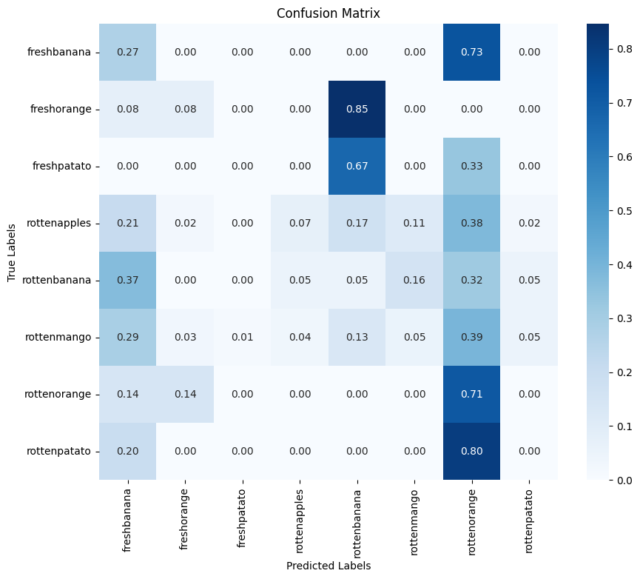 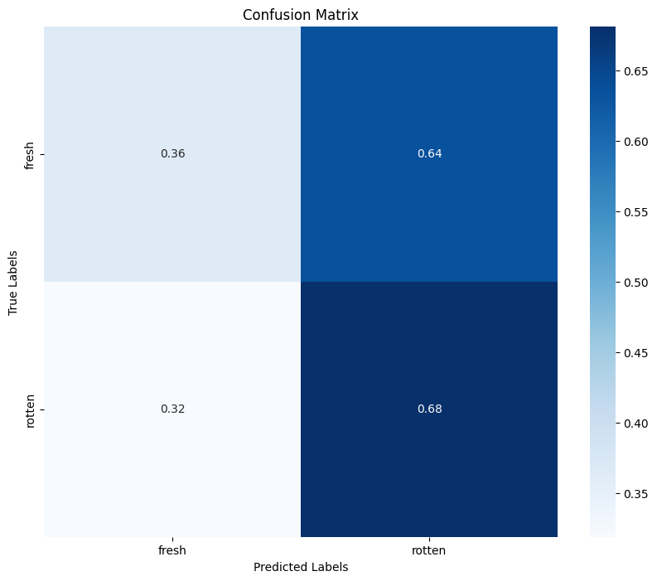 | Model yang baik pada V32 diujikan terhadap data test baru yang ditemukan do robolflox dan akurasinya menurun cukup jauh. Sehingga data roboflow akan dijadikan pelatihan berikutnya
 | Type-5 | epoch: 25 steps_per_epoch: None | 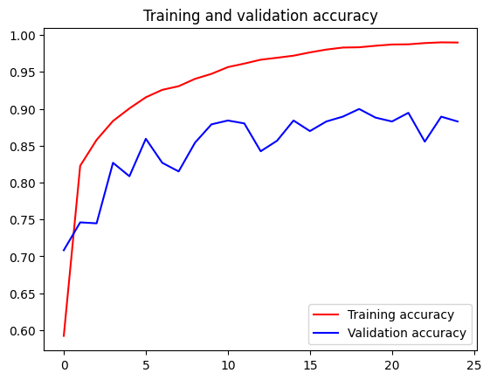 Tran Acc: 99% Val Acc: 90% - - - - - - - - - - - - - Test Acc (.Dtl) : 95.6% Train Acc (.Cmn): 97.5% | 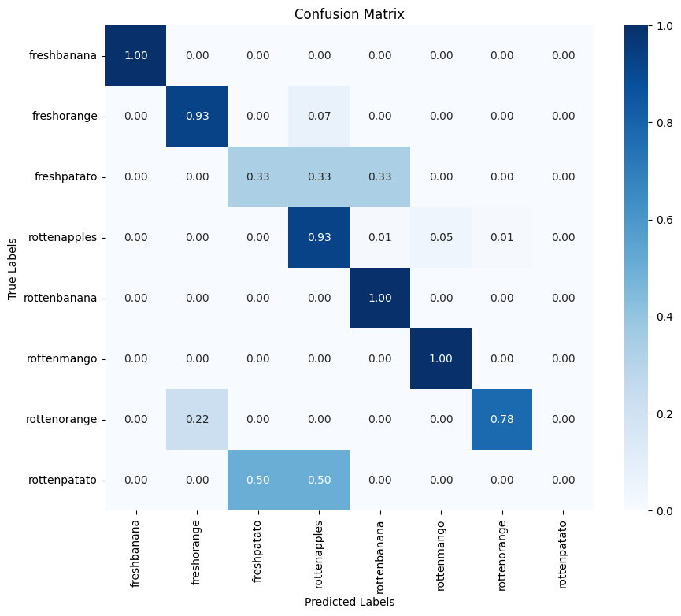 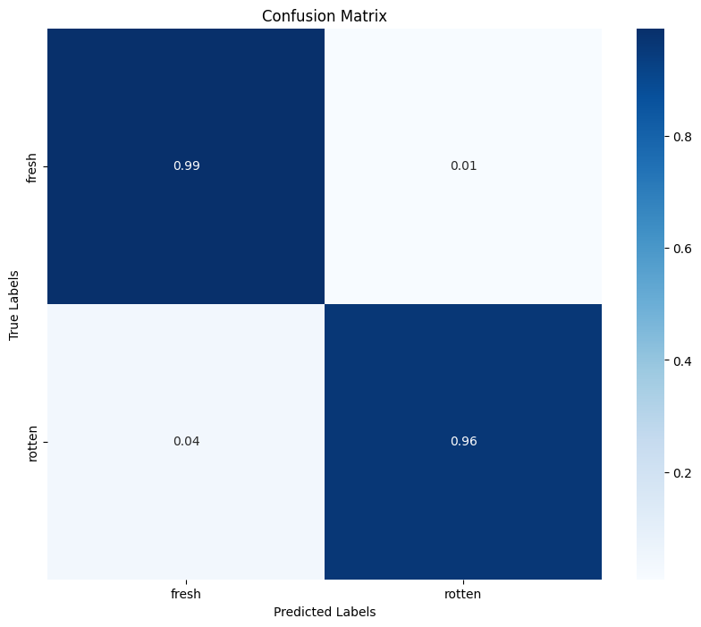 | Model ini dibuat menggunakan data dari roboflox, sehingga akurasinya dapat meningkat | V4
 | Type-6 | epoch: 25 steps_per_epoch: None | 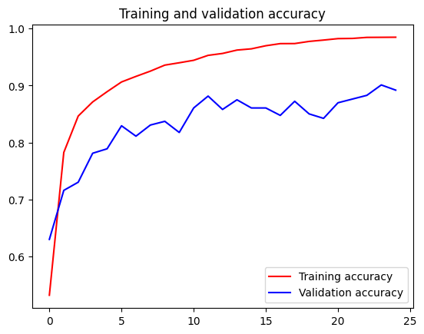 Tran Acc: 98% Val Acc: 89.2% - - - - - - - - - - - - - Test Acc (.Dtl) : 96.2% Train Acc (.Cmn): 98.2% | 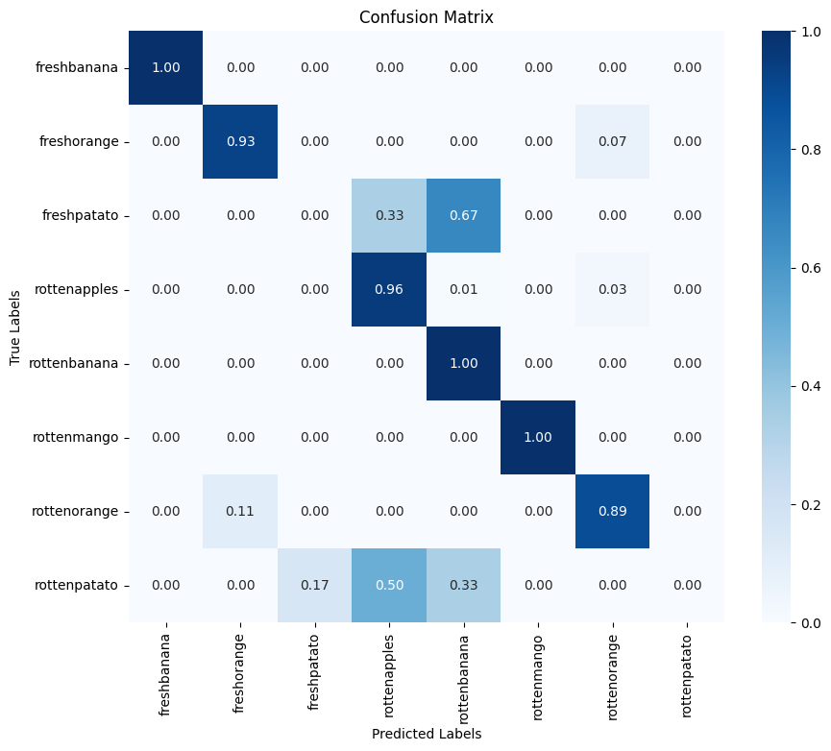 | Pada model ini hanya terdapat perubahan batch_size menjadi 256 dan ini memberikan peningkatan | V41

